TDSheet
 |  | Отдел распространения издательства "Вольный Странник".
 |  | Наталия Чапурина
 |  | тел.: +7 (917) 576-02-31 e-mail: trade@vsbook.ru
 |  |  |  |  |  |  |  | ИТОГО: | 0 | 0.00 ₽
п.п | Артикул | Наименование Автор | Описание | ISBN | Тираж, экз. | В пачке | розничная цена | Оптовая цена | Заказ в шт. | сумма | Год | Обложка | Ссылка на книгу
1 | 2.01.01.03.06.357 | Гибель империи. Византийский урок. | Гибель империи. Византийский урок» — это не просто исторический труд, а философско-культурологическое эссе, призывающее читателей задуматься о вечных вопросах человеческого бытия, государственного строительства и духовного наследия. Книга написана живым языком, насыщена яркими историческими примерами и глубокими размышлениями о природе власти, ответственности правителей перед народом и судьбой государства. На основании уникальных исторических фактов и анализе духовного состояния византийского общества автор раскрывает истину, лежащую в основе падения великой цивилизации. • Почему империя, просуществовавшая тысячелетие, рухнула изнутри? • Какие уроки мы можем извлечь из опыта прошлого? Книга научит понимать исторические процессы и предвидеть возможные последствия решений, принимаемых в настоящее время. | 978-5-00178-309-1 | 3000 | 10 | 700.00 ₽ | 490.00 |  | 0.00 | 2025 | 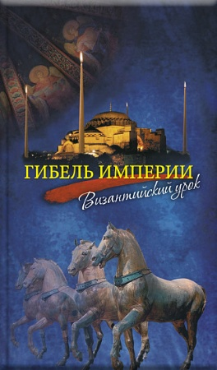 | https://vsbook.ru/katalog/non-fikshn/gibel-imperii-vizantiyskiy-urok/ | НОВАЯ КНИГА
2 | 2.01.01.01.11.189 | Самый дорогой рождественский подарок. Рассказ. | Дети очень любят подарки! Какие только пожелания не услышишь от малышей: игрушки, одежда, гаджеты... Но наш герой просил родителей подарить ему на Рождество совершенно необычный подарок — такого не купишь ни в одном магазине... А получив его, он признался, что именно этого он так ждал! Устраивайтесь поудобнее, а мы расскажем вам поистине чудесную историю о том, как исполнилось самое заветное пожелание одного очень искреннего и чистого сердца! | 978-5-00178-311-4 | 3000 | 160 | 260.00 ₽ | 182.00 |  | 0.00 | 2025 | 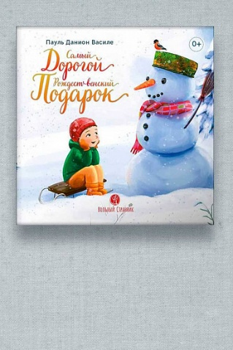 | https://vsbook.ru/katalog/detyam_1/samyy-dorogoy-rozhdestvenskiy-podarok-rasskaz/ | Переиздание
3 | 2.01.01.01.11.355 | Маленький барашек учится послушанию | Откройте дверь в мир смелых приключений маленького барашка! В книге вас ждут: • Яркая и добрая сказка, полная юмора и удивительных открытий. • Весёлые иллюстрации, привлекающие внимание юных читателей. • Простые диалоги, понятные даже малышам. • Советы, задачки, игры… • Поучительная история о важности послушания и взаимопомощи. | 978-5-00178-312-1 | 3000 | 50 | 270.00 ₽ | 189.00 |  | 0.00 | 2025 | 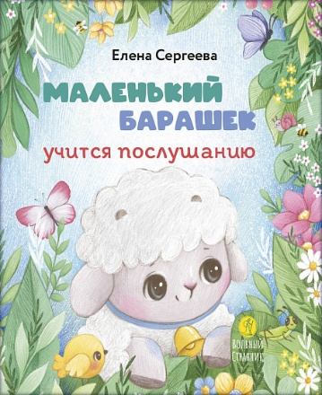 | https://vsbook.ru/katalog/detyam_1/malenkiy-barashek-uchitsya-poslushaniyu/ | НОВАЯ КНИГА
4 | 3.01.01.03.07.354 | Евангелие от Марка. Встреча с Богом | Издание предназначено для первого знакомства с Евангелием, а также для ежедневного чтения Слова Божия на всяком месте, во всякое время. | 978-5-00178-307-7 | 4000 | 20 | 180.00 ₽ | 126.00 |  | 0.00 | 2025 | 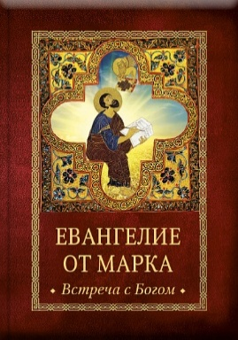 | https://vsbook.ru/katalog/vera/molitvy/evangelie-ot-marka-vstrecha-s-bogom/ | НОВАЯ КНИГА
5 | 2.01.01.01.11.338 | Евангелие детям | Эта небольшая, но красочно оформленная книга включает простые и понятные евангельские цитаты, доступные для малышей. Каждый стих сопровождается яркими иллюстрациями, которые привлекают внимание ребёнка и помогают ему лучше воспринимать прочитанное. Благодаря этому книга ненавязчиво знакомит детей с основами христианской веры, воспитывает уважение к Богу, людям и окружающему миру. Эта книга станет незаменимым помощником для родителей, которые хотят привить своим детям традиционные ценности, основанные на вере, любви и доброте. | 978-5-00178-308-4 | 3000 | 60 | 200.00 ₽ | 140.00 |  | 0.00 | 2025 | 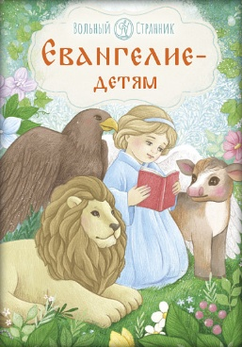 | vsbook.ru/katalog/detyam_1/evangelie-detyam/ | НОВАЯ КНИГА
6 | 2.01.01.03.11.168 | Малый патерик. Истории о древних подвижниках. Слова, полезные для маленьких. | Дорогой друг! У тебя в руках — настоящее сокровище! Особенно если ты любишь читать жития святых — эта книга точно не оставит тебя равнодушным! • Ты узнаешь о том, что такое патерик, какие они бывают и сколько патериков существует. • Прочитаешь и ещё не раз будешь перечитывать 17 удивительных рассказов о жизни древних подвижников, отобранных из самых знаменитых патериков. • Живой и лёгкий пересказ, яркие иллюстрации помогут подружиться с удивительными святыми. • Через жития святых ты сможешь познакомиться с яркими образцами жизни по евангельским заповедям. Они обязательно оставят в твоей душе свет искренней любви к Богу и людям, научат настоящему мужеству и помогут сохранить нерушимую веру. | 978-5-00178-302-2 | 2000 | 16 | 390.00 ₽ | 273.00 |  | 0.00 | 2025 | 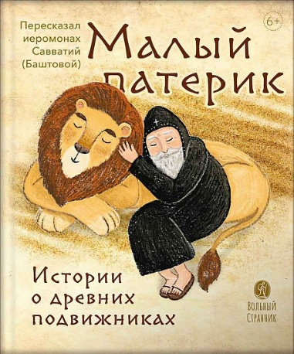 | https://vsbook.ru/katalog/detyam_1/malyy-paterik-istorii-o-drevnikh-podvizhnikakh-slova-poleznye-dlya-malenkikh/ | Переиздание
7 | 2.01.01.03.11.170 | Библия в рассказах для детей с иллюстрациями | «Библия в рассказах для детей» — многолетний труд, созданный для того, чтобы помочь ребенку узнать и полюбить Священную Историю. Библейские сюжеты проиллюстрированы современной православной художницей Александрой Нуракишевой. Иллюстрации сопровождают сюжеты из Ветхого и Нового Заветов и сами по себе благовествуют о великих событиях Священной Истории. В чем уникальность этой книги? • Прямые цитаты из Священного Писания выделены курсивом и дополнены текстом, адаптированным для детей. • Великолепные иллюстрации, которые с интересом будут рассматривать и взрослые, и дети. • Книга рассчитана на широкий круг читателей, она будет интересна тем, кто только знакомится с Библией, и тем, кто уже прочел эту Книгу книг. | 978-5-00178-289-6 | 2000 | 4 | 2110.00 ₽ | 1477.00 |  | 0.00 | 2025 | 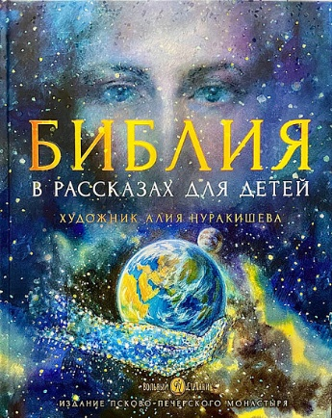 | https://vsbook.ru/katalog/detyam_1/bibliya-v-rasskazakh-dlya-detey-s-illyustratsiyami/ | Переиздание
8 | 2.01.01.03.11.219 | Библия в рассказах для детей с иллюстрациями (переиздание) | «Библия в рассказах для детей» — многолетний труд, созданный для того, чтобы помочь ребенку узнать и полюбить Священную Историю. Библейские сюжеты проиллюстрированы современной православной художницей Александрой Нуракишевой. Иллюстрации сопровождают сюжеты из Ветхого и Нового Заветов и сами по себе благовествуют о великих событиях Священной Истории. В чем уникальность этой книги? • Прямые цитаты из Священного Писания выделены курсивом и дополнены текстом, адаптированным для детей. • Великолепные иллюстрации, которые с интересом будут рассматривать и взрослые, и дети. • Книга рассчитана на широкий круг читателей, она будет интересна тем, кто только знакомится с Библией, и тем, кто уже прочел эту Книгу книг. | 978-5-00178-116-5 | 2000 | 4 | 2110.00 ₽ | 1477.00 |  | 0.00 | 2025 | 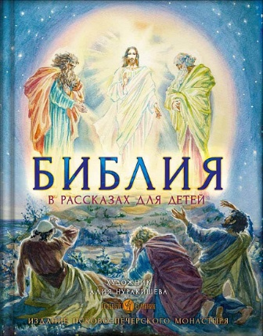 | https://vsbook.ru/katalog/detyam_1/bibliya-v-rasskazakh-dlya-detey-s-illyustratsiyami-pereizdanie/ | Переиздание
9 | 2.01.01.03.11.195 | Бог родился в мир. Детям - о Рождестве Христовом. Анастасия Горюнова | Рождество Христово – самый радостный в мире праздник. Даже взрослые в рождественские дни чувствуют себя детьми. Радость праздника в той или иной степени ощущают все – верующие и неверующие. Подарки, яркие огни, вкусная трапеза, радость и веселье… Но как за всем этим не забыть о главном? Как объяснить детям, что Бог родился в мир и преобразил его? Именно об этом – наша книга. | 978-5-00178-310-7 | 2000 | 16 | 550.00 | 385.00 |  | 0.00 | 2025 | 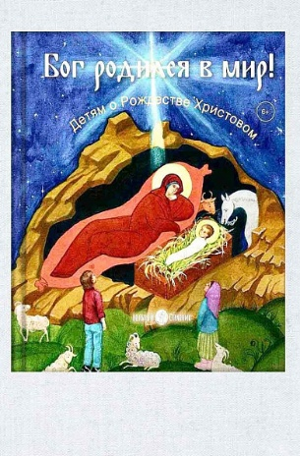 | https://vsbook.ru/katalog/detyam_1/bog-rodilsya-v-mir-detyam-o-rozhdestve-khristovom-anastasiya-goryunova/ | Переиздание
10 | 2.01.01.01.11.349 | Детский помянник | Этот красочный помянник научит детей просить у Бога помощи не только для себя, но и для своих родных, друзей и даже обидчиков. Так малыши смогут особым образом почувствовать любовь Божию и начнут учиться по-настоящему любить людей. | 978-5-00178-304-6 | 3000 | 60 | 190.00 | 133.00 |  | 0.00 | 2025 | 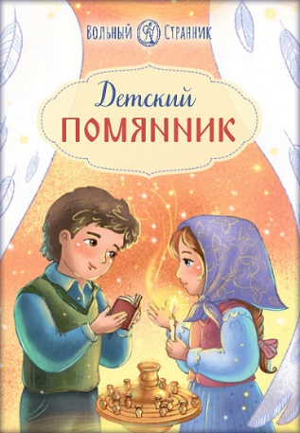 | https://vsbook.ru/katalog/ozhidaem-v-sleduyushchem-mesyatse/detskiy-pomyannik/ | НОВАЯ КНИГА
11 | 2.01.01.02.06.353 | Животворящая святыня. Топловский Свято-Троице-Параскевиевский женский монастырь | Среди дивного разнообразия крымской природы, меж гор, в долине — расположилась святая обитель — Топловский Свято-Троице-Параскевиевский женский монастырь. Место с богатой историей и место, богатое людьми, когда-то населявшими монастырь — настоящими подвижниками и тружениками. Место, в которое стремятся паломники из разных уголков земли — утолить духовную жажду, получить исцеление телесных болезней. Добрая слава о монастырских святынях, о его целебных источниках, о гостеприимном укладе привлекают множество людей, каждый из которых хочет узнать историю монастыря. История эта увлекательна, и чем больше вникаешь в нее, тем с более неожиданной стороны открываются связи времен, лиц и событий, тем полнее раскрывается перед нами уже осуществившаяся часть Божественного замысла. | 978-5-00178-306-0 | 6000 | 20 | 400.00 | 280.00 |  | 0.00 | 2025 | 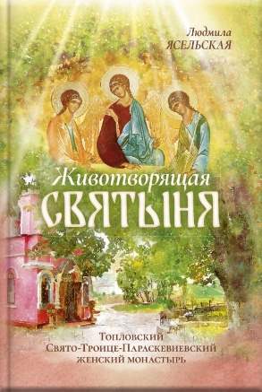 | https://vsbook.ru/katalog/ozhidaem-v-sleduyushchem-mesyatse/zhivotvoryashchaya-svyatynya-toplovskiy-svyato-troitse-paraskevievskiy-zhenskiy-monastyr_1/ | НОВАЯ КНИГА
12 | 3.01.01.03.07.002 | Святое Евангелие (малый формат) | По слову святых отцов, нам необходимо ежедневно изучать Святое Евангелие. Устраивать и постоянно проверять по нему свою жизнь. Чтобы Евангелие всегда было с нами, мы издали его в новом удобном формате. Это издание легко взять с собой в храм, в путешествие или паломничество. Еще в этой книге - крупный шрифт и оригинальная обложка, чтобы всем было удобно и радостно читать спасительные слова. | 978-5-00178-300-8 | 7000 | 20 | 350.00 | 245.00 |  | 0.00 | 2025 | 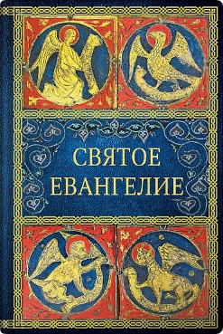 | https://vsbook.ru/katalog/vera/molitvy/svyatoe-evangelie-malyy-format/ | Переиздание
13 | 2.01.01.01.11.234 | Преподобномученица Елисавета Федоровна. Научись у святой | Каждому человеку Господь даёт разные таланты, каждый уникален: кто-то красиво поёт, кто-то пишет картины, кто-то лечит людей, кто-то понимает животных, кто-то сочиняет стихи, у кого-то дар учить детей... В серии «Жизнь как пример» вы познакомитесь с разными людьми – уже прославленными в лике святых, и не прославленными, приумножившими таланты, данные им от Бога. Сможете ли вы чему-то научиться у них? Из этой книги вы узнаете: • о том, как немецкая принцесса стала русской святой; • об исторических событиях начала прошлого века; • о Марфо-Мариинской обители милосердия. | 978-5-00178-303-9 | 3000 | 30 | 380.00 | 266.00 |  | 0.00 | 2025 | 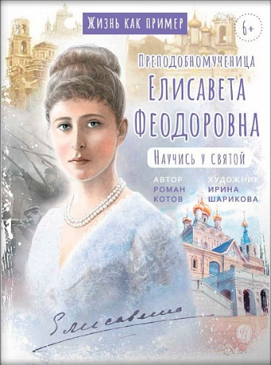 | https://vsbook.ru/katalog/detyam_1/prepodobnomuchenitsa-elisaveta-fedorovna-nauchis-u-svyatoy/ | Переиздание
14 | 2.01.01.03.06.352 | Разлуки не будет | Приглашаем вас в уникальное путешествие вместе с Фредерикой де Грааф — автором искреннего и глубокого исследования человеческой души перед лицом неизведанного. «Разлуки не будет» — это не про боль утраты. Это про силу настоящей встречи. Про то, как забота становится языком любви, а присутствие — самым ценным даром. Для кого написана эта книга? • Для каждого, кто задумывается о жизни, смерти и вечности... и хочет встретить неизбежное не со страхом, а с любовью и пониманием. • Для вас, если рядом кто-то уходит... а вы в этот момент чувствуете беспомощность, страх или горечь. • Для врачей, медсестер, психологов, волонтеров паллиативной медицины, которые найдут здесь вдохновение и новые грани своей миссии. | 978-5-00178-305-3 | 3000 | 20 | 550.00 | 385.00 |  | 0.00 | 2025 | 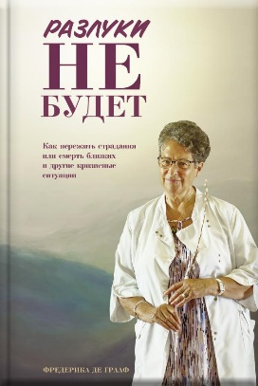 | https://vsbook.ru/katalog/non-fikshn/razluki-ne-budet/ | НОВАЯ КНИГА
15 | 2.01.01.03.13.002 | "Несвятые святые" и другие рассказы (подарочное издание) | На страницах книги «Несвятые святые» оживают старцы Псково-Печерского монастыря, подвизавшиеся в обители в конце XX века, а также священники, монашествующие, миряне, известные и неизвестные люди, встретившиеся автору на его жизненном пути. Но как получилось, что герои этого повествования стали близкими и интересными такому множеству людей разных поколений и убеждений? Наверное, все дело в особом языке рассказчика – простота, искренность, добрый юмор умиряют сердце читателя и погружают его в чудесный мир православной веры, мир любви, которой всем так не хватает сегодня. Эта книга, выпущенная в 2011 году, была переведена более чем на 14 языков. Общий ее тираж — более 2,5 миллионов экземпляров, а все вырученные от продажи книги средства были направлены на строительство нового собора — Новомучеников Церкви Русской в Московском Сретенском монастыре. | 978-5-00152-274-2 | 3000 | 3 | 1650.00 | 1155.00 |  | 0.00 | 2025 | 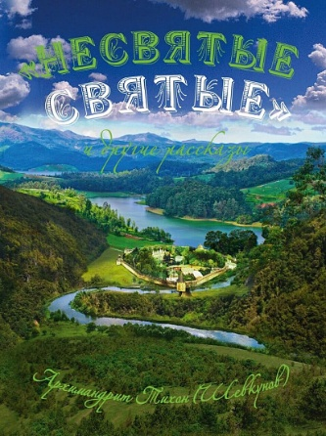 | https://vsbook.ru/katalog/proza_1/nesvyatye-svyatye-i-drugie-rasskazy-podarochnoe-izdanie/ | Переиздание
16 | 2.01.01.02.11.306 | Православная девочка | Ты, без сомнения, многое умеешь и знаешь! И, конечно же, хочешь стать хорошей хозяйкой, когда вырастешь. Но уже сейчас ты можешь помогать своим близким — пусть и простой, но такой важной работой. В книге ты найдёшь практические советы: - как пришить пуговицу; - как сделать игрушки из ненужных вещей; - как заботиться о растениях; - как навести порядок в доме; - что приготовить и как сервировать стол; - как вести себя в храме, в гостях и на улице; - как поставить палатку и разжечь костер в лесу; - как создать семейное древо. У тебя всё получится! | 978-5-00178-301-5 | 3000 | 10 | 460.00 | 322.00 |  | 0.00 | 2025 | 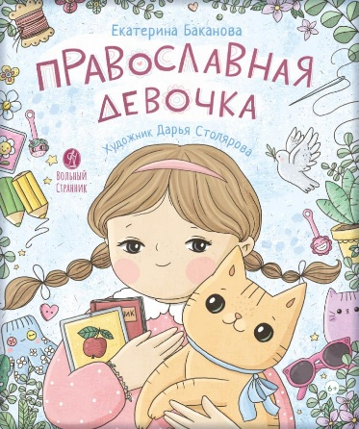 | https://vsbook.ru/katalog/detyam_1/pravoslavnaya-devochka/ | Переиздание
17 | 2.01.01.01.11.186 | Интерактивный календарь ожидания Рождества. Анна Сапрыкина. | Интерактивный настенный календарь – наглядное пособие на пути к Рождеству Христову для всей семьи. Шаг за шагом, интересно и доступно пройдём вместе 40 дней рождественского поста и узнаем: что и как объяснить детям, как создать дома рождественское настроение, какие праздники встречаются на пути к Рождеству, о сочельнике и других особенных днях. Автор календаря – педагог, детский писатель и мама семи детей Анна Сапрыкина, акварельные рисунки созданы художницей Елизаветой Цымбаревич. Для малышей, подростков и взрослых, для семьи и воскресной школы. Внутри: • большой плакат формата А2, • 200 наклеек, • пошаговые рецепты рождественских блюд и поделок, • 40 идей-заданий на каждый день рождественского поста, иллюстрированные рассказы о церковных праздниках. | 978-5-00178-297-1 | 5000 | 35 | 470.00 | 329.00 |  | 0.00 | 2025 | 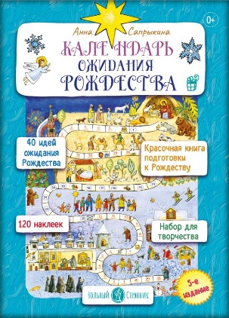 | https://vsbook.ru/katalog/detyam_1/interaktivnyy-kalendar-ozhidaniya-rozhdestva-anna-saprykina-/ | Переиздание
18 | 2.01.01.01.11.351 | Мой Гагарин | Марина Валерьевна Ганичева - писатель, публицист, общественный деятель. В детстве ей посчастливилось общаться с Юрием Алексеевичем Гагариным. В форме коротких, увлекательных рассказов Марина Ганичева делится своими воспоминаниями о первом космонавте Земли на страницах этой книги. | 978-5-00178-299-5 | 3000 |  | 380.00 | 266.00 |  | 0.00 | 2025 | 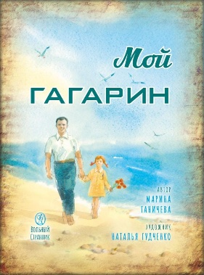 | https://vsbook.ru/katalog/detyam_1/moy-gagarin/ | НОВАЯ КНИГА
19 | 2.01.01.03.06.350 | В городе без метро | Книга Натальи Меркурьевой, переехавшей жить из столицы в Великий Новгород, — своего рода путеводитель по этому древнему месту. Путеводитель совершенно уникальный, художественный, героиня которого с каждым днем все больше и больше узнаёт Новгород, радуется каждому новому открытию и каждому новому человеку, смотрит на мир честно и строго, не закрывая глаза на беды и проблемы, но при этом сохраняя доверчивость и наивность «непутевого туриста», постепенно становящегося местным жителем. Ее ждет целая череда встреч: с городом и с людьми, с Родиной и с Церковью, со своей собственной душой и, конечно, с тобой, дорогой читатель. Книга адресована и новгородцам, и туристам, и даже тем, кто никогда не был в Великом Новгороде, — ведь у каждого в глубине сердца есть свой сокровенный «город без метро», воздухом которого хочется дышать. | 978-5-00178-296-4 | 3000 | 10 | 450.00 | 315.00 |  | 0.00 | 2025 | 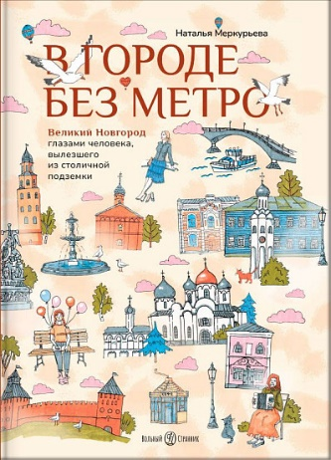 | https://vsbook.ru/katalog/non-fikshn/v-gorode-bez-metro/ | НОВАЯ КНИГА
20 | 2.01.01.01.11.347 | Первые навыки. Азбука | Дорогие родители! С помощью этой книги ваш малыш: - запомнит буквы; - разовьет мелкую моторику, логику и память; - научится обобщать; - подготовит руку к обучению письму. | 978-5-00178-295-7 | 3000 | 50 | 275.00 | 192.50 |  | 0.00 | 2025 | 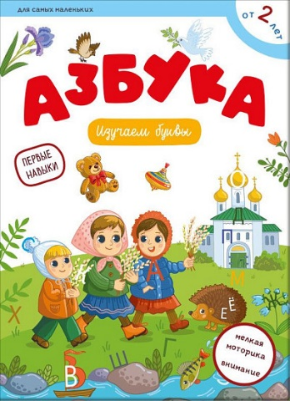 | https://vsbook.ru/katalog/detyam_1/pervye-navyki-azbuka/ | НОВАЯ КНИГА
21 | 2.01.01.03.14.345 | Чего ждет от нас Бог. 10 заповедей Божиих | Одна из небольших книг выдающегося духовного автора ΧΧ века святителя Николая Сербского «Десять Божиих заповедей» доступно объясняет, в чем заключается завет Бога с людьми. | 978-5-00178-292-6 | 3000 | 50 | 210.00 | 147.00 |  | 0.00 | 2025 | 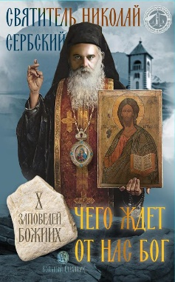 | https://vsbook.ru/katalog/vera/svyatye-ottsy-i-startsy/chego-zhdet-ot-nas-bog-10-zapovedey-bozhiikh/ | НОВАЯ КНИГА
22 | 2.01.01.01.11.337 | Книга Крыма. Путешествие по городам и монастырям Крыма | Дорогой друг! Ты готов к увлекательному путешествию, полному удивительных открытий и незабываемых приключений? Ведь ты окажешься в загадочных городах и древних монастырях Крыма — там, где более 1000 лет назад зарождалось Русское Православие. Ты пройдёшь пешеходным маршрутом и станешь настоящим паломником. Только не забудь изучить карту — она поможет тебе не заблудиться на дорогах и тропах полуострова! Путешествуй с интересом – выполняй задания: • расшифруй древний свиток и узнай, какое главное сокровище святой князь Владимир нашёл в Крыму и передал нам; • находи старинные предметы, узнавай животных; • изучай природу: море, горы, степи, пещеры и водопады. Всё это ждёт тебя в Крыму! Стань исследователем и открой для себя мир, полный чудес! | 978-5-00178-281-0 | 3000 | 8 | 1200.00 | 840.00 |  | 0.00 | 2025 | 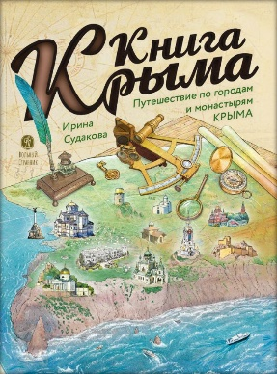 | https://vsbook.ru/katalog/detyam_1/kniga-kryma-puteshestvie-po-gorodam-i-monastyryam-kryma/ | НОВАЯ КНИГА
23 | 2.01.01.01.11.343 | «Жизнь как пример. Александр Васильевич Суворов» | Эта книга познакомит юных читателей с жизнью и подвигами великого полководца, генералиссимуса, Александра Суворова, который верно служил России и не ставил личные интересы выше интересов Отечества. Прославился Александр Суворов на полях сражений, но был известен и добрыми делами: на собственные средства построил несколько храмов, открывал школы и больницы. Ни одно сражение Александр Васильевич не начинал без молитвы, а его знаменитые «крылатые» слова вдохновляют воинов и сегодня. Суворов считал себя не просто военачальником, а подчиненным Богу: «Бог нас водит, Он нам генерал!» — часто говорил полководец. За искреннюю веру и праведную жизнь Суворова глубоко любили в народе. Он мечтал уйти в монастырь, но Бог распорядился иначе, Александр Васильевич умер в походе, на боевом посту при исполнении государственного долга. Из книги читатели узнают, почему Суворов стал первым человеком в России, памятник которому установили еще при жизни. | 978-5-00178-290-2 | 3000 | 25 | 380.00 | 266.00 |  | 0.00 | 2025 | 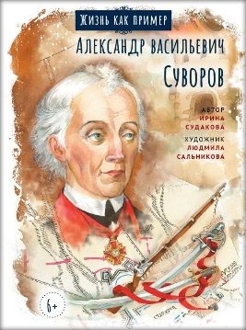 | https://vsbook.ru/katalog/detyam_1/zhizn-kak-primer-aleksandr-vasilevich-suvorov/ | НОВАЯ КНИГА
24 | 2.01.01.01.11.344 | «Жизнь как пример. Старец Николай Гурьянов» | С давних пор на Руси не прерывается удивительное явление – старчество. Старец – это наделенный духовными дарами человек, который знает волю Божию о каждом, кто обращается к нему. Книга рассказывает о нашем современнике старце Николае Гурьянове. За исповедание веры отец Николай перенес много испытаний: его выгнали из института за выступление против закрытия храмов, посадили в тюрьму, отправили в ссылку. После войны батюшка поселился на острове Залит на Псковском озере, где и провел остаток жизни. На остров к старцу приезжали тысячи людей. Благодаря молитвам отца Николая отступали болезни, разрешались сложные вопросы, устраивались житейские дела, определялся дальнейший жизненный путь. Знаменитый старец был удивительным человеком, через которого Господь обильно изливал Свою милость на людей. | 978-5-00178-194-0 | 3000 | 25 | 380.00 | 266.00 |  | 0.00 | 2025 | 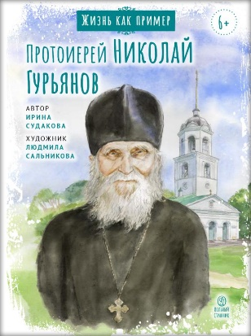 | https://vsbook.ru/katalog/detyam_1/zhizn-kak-primer-protoierey-nikolay-guryanov/ | НОВАЯ КНИГА
25 | 2.01.01.01.11.342 | «Жизнь как пример. Святой преподобный Серафим Саровский. Научись у святого» | На страницах этой книги ребята познакомятся с жизнью и подвигами Серафима Саровского — одного из самых известный русских святых. Как дуновение свежего и здорового духовного воздуха он пробуждал своих современников от греховного сна. Простой смиренный монах, батюшка Серафим удивлял подвигами, о которых люди того времени читали только в житиях древних подвижников. Чего только стоило приветствие старца — «Христос воскресе, радость моя!», — которое звучало из его уст всегда, а не только в пасхальные дни. Эти слова святого помогали всем, кто приходил к нему за советом, прикоснуться к радости торжества Жизни над смертью. В батюшке Серафиме современники видели человека глубокой и предельно живой веры, который находил нужные слова для утешения и вразумления. Книга расскажет о детстве преподобного Серафима, его пути к Богу, о том, как он помогал людям, исцеляя души и сердца. Житие святого Серафима — не простая биография, а сокровищница уроков любви, милосердия и смирения. | 978-5-00178-291-9 | 3000 | 25 | 380.00 | 266.00 |  | 0.00 | 2025 | 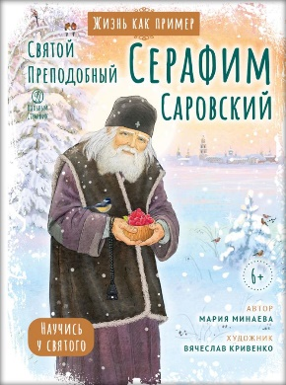 | https://vsbook.ru/katalog/detyam_1/svyatoy-prepodobnyy-serafim-sarovskiy-nauchis-u-svyatogo/ | НОВАЯ КНИГА
26 | 2.01.01.01.11.153 | Святой праведный Феодор Ушаков. Научись у святого | Каждому человеку Господь даёт разные таланты, каждый уникален: кто-то красиво поёт, кто-то пишет картины, кто-то лечит людей, кто-то понимает животных, кто-то сочиняет стихи, у кого-то дар учить детей... В серии «Жизнь как пример» вы познакомитесь с разными людьми – уже прославленными в лике святых, и не прославленными, приумножившими таланты, данные им от Бога. Сможете ли вы чему-то научиться у них? Из этой книги вы узнаете: - о ключевых военных сражениях России XVIII-XIX вв.; - почему Феодора Ушакова почитают не только в России, но и в других странах; - интересные факты о жизни адмирала Ушакова; - почему праведный воин Феодор Ушаков был причислен к лику святых. | 978-5-00178-280-3 | 3000 | 25 | 380.00 | 266.00 |  | 0.00 | 2025 | 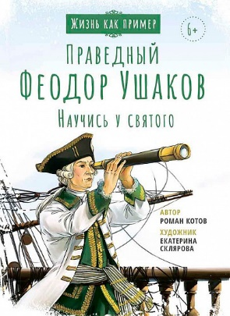 | https://vsbook.ru/katalog/detyam_1/svyatoy-pravednyy-feodor-ushakov-nauchis-u-svyatogo/ | Переиздание
27 | 2.01.01.01.11.241 | Цесаревич Алексий. Научись у святого |  |  | 3000 | 25 | 380.00 | 266.00 |  | 0.00 | 2025 | 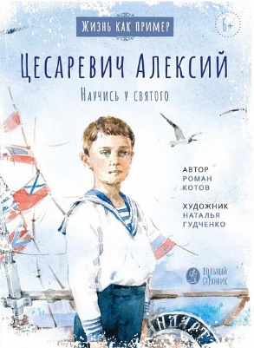 | https://vsbook.ru/katalog/detyam_1/tsesarevich-aleksiy-nauchis-u-svyatogo/ | Переиздание
28 | 1.01.01.01.11.341 | Пророк Илия. Гром и огонь. | В этой книге рассказано об удивительном святом пророке Ветхого Завета, которого Господь забрал на небо живым и который вернётся на землю, чтобы возвестить о Втором Пришествии Господа нашего Иисуса Христа. Пророк Илия — один из самых известных людей в истории, и в нашем Отечестве его почитают с глубокой древности. | 978-5-00178-293-3 | 3000 | 25 | 390.00 | 273.00 |  | 0.00 | 2025 | 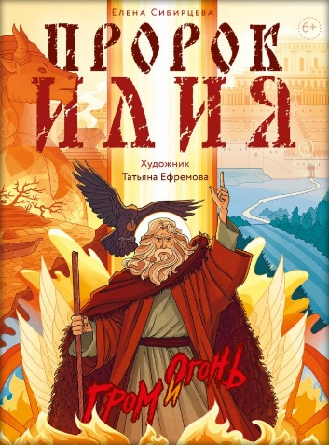 | https://vsbook.ru/katalog/detyam_1/prorok-iliya-grom-i-ogon/ | НОВАЯ КНИГА
29 | 1.01.01.03.11.208 | Басни с православными комментариями. Крылов Иван Андреевич | Книга, которую Вы держите в руках, по-новому откроет для Вас смысл басен, знакомых с детства. Ведь, оказывается, чаще всего, Иван Андреевич вкладывал в свои басни христианскую мораль. Здесь собраны двадцать две басни из богатого наследия И.А. Крылова, и не просто собраны, но дополнены соответствующими цитатами из святоотеческого наследия, снабжены комментариями для более глубокого понимания текста. В конце книги Вы найдёте увлекательные задания, выполняя которые, ребенок сможет получить от прочитанного ещё больше пользы. - Комментарии к каждой басне связывают сюжет со Священным Писанием. - Вопросы в конце книги служат проверочным материалом. - Интересный кроссворд потренирует память юного читателя. | 978-5-00178-276-6 | 2000 | 10 | 700.00 | 490.00 |  | 0.00 | 2025 | 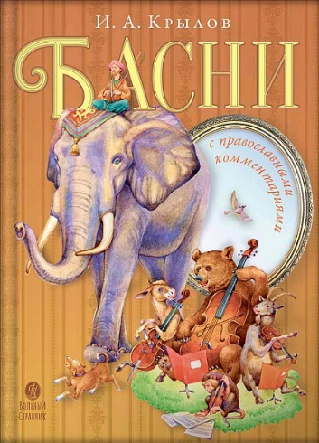 | https://vsbook.ru/katalog/detyam_1/basni-s-pravoslavnymi-kommentariyami-krylov-ivan-andreevich/ | Переиздание
30 | 2.01.01.03.11.269 | Русские волшебные сказки с православными комментариями. | Книга, которую вы держите в руках, по-новому откроет вам смысл сказок, знакомых с детства. Здесь собраны десять русских сказок из богатого фольклорного наследия русского народа. Каждая сказка снабжена комментариями, в которых текст осмысливается с христианской точки зрения. - Наблюдая за увлекательным сюжетом, ребенок получает представление о сути добра и зла, учится настоящей дружбе, борьбе с пороками, знакомится с основами морали и нравственными ценностями. - Комментарии к каждой сказке помогут понять скрытый смысл волшебной истории, научить ребёнка мыслить и соотносить всё происходящее со Священным Писанием. - Чтение сказок учит ребёнка доброте, состраданию, и даёт понимание, что духовная сила всегда побеждает физическую, а стало быть утверждает в вере, что добро всегда побеждает зло. | 978-5-00178-277-3 | 3000 | 5 | 700.00 | 490.00 |  | 0.00 | 2025 | 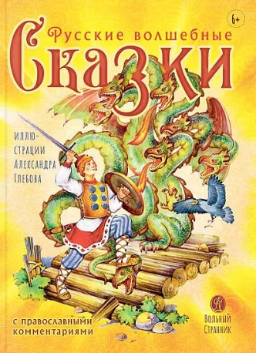 | https://vsbook.ru/katalog/detyam_1/russkie-volshebnye-skazki-s-pravoslavnymi-kommentariyami/ | Переиздание
31 | 1.01.01.02.08.180 | Радовать и радоваться | Сейчас модно веселиться. Да что там! Можно сказать, в современном мире создан культ веселья: смейся, радуйся, живи легко, в свое удовольствие. Но как часто среди суетного веселья на человека наваливается печаль и беспросветное уныние заполняет душу. Ведь в суетном веселье нет радости—той радости, о которой сказано в Священном Писании, что она есть «плод духовный» (см. Гал. 5, 22). Другими словами — плод общения с Богом, служения Ему. Книга, которую Вы держите в руках, составлена из советов архимандрита Иоанна (Крестьянкина), который был очень радостным, лучистым человеком во всех обстоятельствах своей многоскорбной жизни. Радость эта струилась живым потоком и оживляла души людей, приходивших к батюшке. Пусть эта радость придет к Вам с книжных страниц, отгоняя от души печаль и уныние. «И радости вашей никто не отнимет у вас» (Ин. 16, 22). | 978-5-00178-286-5 | 3000 | 36 | 250.00 | 175.00 |  | 0.00 | 2025 | 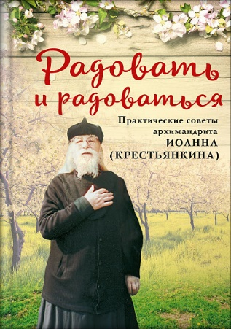 | https://vsbook.ru/katalog/vera/svyatye-ottsy-i-startsy/radovat-i-radovatsya/ | Переиздание
32 | 3.01.01.02.06.317 | Мысли великих… | Известные всему миру ученые, философы и политики, поэты и писатели, врачи и полководцы, давшие миру самые главные открытия, одержавшие важные для их народов победы, подарившие миру прекрасные произведения искусства, оставили нам не менее ценное достояние — свой жизненный опыт, выраженный в слове. О Боге и вере, о красоте евангельских истин, о любви к ближнему и воспитании детей, о прекрасном мире вокруг нас, о любви к Родине говорят со страниц этой книги великие люди. | 978-5-00178-284-1 | 3000 | 18 | 310.00 | 217.00 |  | 0.00 | 2025 | 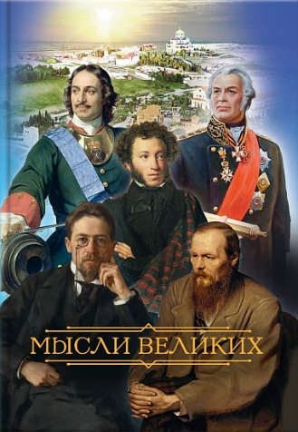 | https://vsbook.ru/katalog/non-fikshn/mysli-velikikh/ | Переиздание
33 | 2.01.01.03.14.340 | Когда наступит конец Света… По творениям Святителя Феофана Затворника | Святитель Феофан Затворник, объясняя послание апостола Павла, ясно и глубоко рассуждает об ожидании последних времен и конца этого мира. Текст избран из книги: «Жизнь и труды святого апостола Павла. Последовательный комментарий апостольских посланий, составленный по трудам епископа Феофана Затворника». Составитель: священник Николай Рудинский. Спб, Типография Александро-Невского общества трезвости, тт. 1 – 2, 1911-1912. (Приложение к журналу «Отдых христианина»). | 978-5-00178-282-7 | 2000 | 40 | 210.00 | 147.00 |  | 0.00 | 2025 | 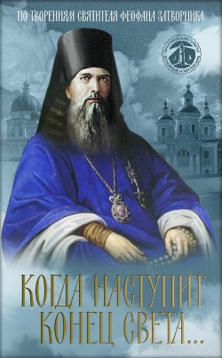 | https://vsbook.ru/katalog/vera/svyatye-ottsy-i-startsy/kogda-nastupit-konets-sveta-po-tvoreniyam-svyatitelya-feofana-zatvornika/ | НОВАЯ КНИГА
34 | 1.01.01.01.11.002 | 10 заповедей | Как помочь ребёнку что-то запомнить? Лучше всего дети запоминают информацию, если она им интересна – через визуальное восприятие, общение и игру. Всё это вы найдёте на страницах книги! Общаясь с ребёнком и выполняя совсем несложные, но интересные развивающие задания, вы вместе узнаете все 10 заповедей Божиих, о которых написано в Библии. С помощью этой книги каждый родитель сможет объяснить ребёнку смысл любой из заповедей. Кроме того, вы вместе откроете удивительный мир христианской символики, а еще и сможете обучить ребёнка счёту до 10. Прекрасного совместного времяпровождения в постижении Божественных заповедей! | 978-5-00178-278-0 | 3000 | 40 | 360.00 | 252.00 |  | 0.00 | 2025 | 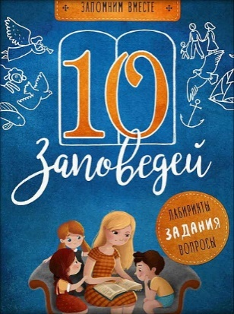 | https://vsbook.ru/katalog/detyam_1/10-zapovedey/ | Переиздание
35 | 2.01.01.01.11.238 | Заповеди блаженств. Запомним вместе с детьми | Как помочь ребёнку что-то запомнить? Лучше всего дети запоминают информацию, если она им интересна – через визуальное восприятие, общение и игру. И всё это вы найдёте на страницах этой книги: текст из Евангелия, яркие иллюстрации, стихи, задания. Читая книгу вместе с ребёнком, вы узнаете о евангельских заповедях блаженств, которые можно услышать на каждой литургии. Стихи и задания помогут ребенку понять, что такое заповеди блаженств, и увидеть, как эти заповеди можно соблюдать в повседневной жизни. С помощью этой книги каждый родитель сможет объяснить ребёнку смысл любой из заповедей. | 978-5-00178-279-7 | 3000 | 40 | 360.00 | 252.00 |  | 0.00 | 2025 | 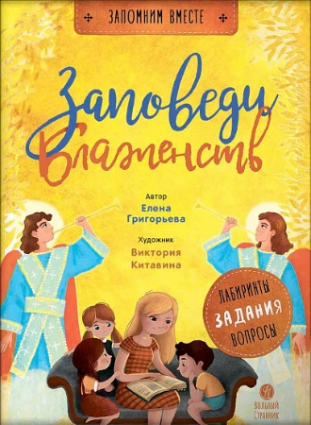 | https://vsbook.ru/katalog/detyam_1/zapovedi-blazhenstv-zapomnim-vmeste-s-detmi/ | Переиздание
36 | 2.01.01.01.11.339 | Преподобный Гавриил Самтаврийский. Научись у святого | Книга рассказывает об удивительном святом ХХ века — преподобном Гаврииле (Ургебадзе). Родина отца Гавриила — Грузия, но почитают его во всём православном мире. С детства будущий святой горячо полюбил Христа. Он не боялся нести людям свет веры даже во время гонений на Церковь, поэтому ему пришлось претерпеть тяжёлые испытания. Ещё при жизни святого люди стремились к нему за советом и молитвенной помощью. И сейчас по его молитвам совершается немало чудес. Но главное чудо — это жизнь преподобного Гавриила и его необыкновенная любовь. | 978-5-00178-283-4 | 3000 | 30 | 380.00 | 266.00 |  | 0.00 | 2025 | 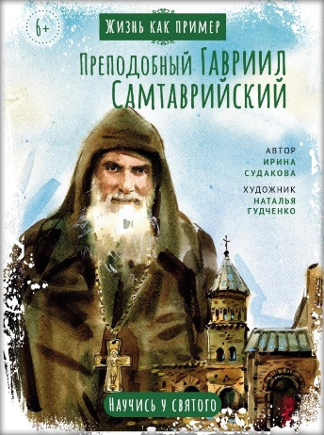 | https://vsbook.ru/katalog/detyam_1/prepodobnyy-gavriil-samtavriyskiy-nauchis-u-svyatogo/ | НОВАЯ КНИГА
37 | 1.01.01.01.11.003 | Блокадный бегемот и девочка | Девочка Галя вместе с папой, мамой и братом жила в Ленинграде. Она закончила первый класс и собиралась ехать в деревню к бабушке. Но все получилось по-другому. 22 июня 1941 года фашисты объявили нам войну и очень быстро окружили Ленинград. Но город не сдался. Тогда немцы решили стереть его с лица земли. Начались непрерывные бомбежки из артиллерии и с самолетов. Наступила суровая морозная зима. По карточкам стали выдавать всего 125 граммов хлеба. Ленинградцев спасала «Дорога жизни», которая проходила по льду Ладожского озера. По ней в город везли муку, крупу, сахар, а обратным рейсом эвакуировали в тыл женщин и детей. Как жила Галя в блокадном Ленинграде и что было потом – вы узнаете из этой книжки. | 978-5-00178-287-2 | 2000 | 40 | 380.00 | 266.00 |  | 0.00 | 2025 | 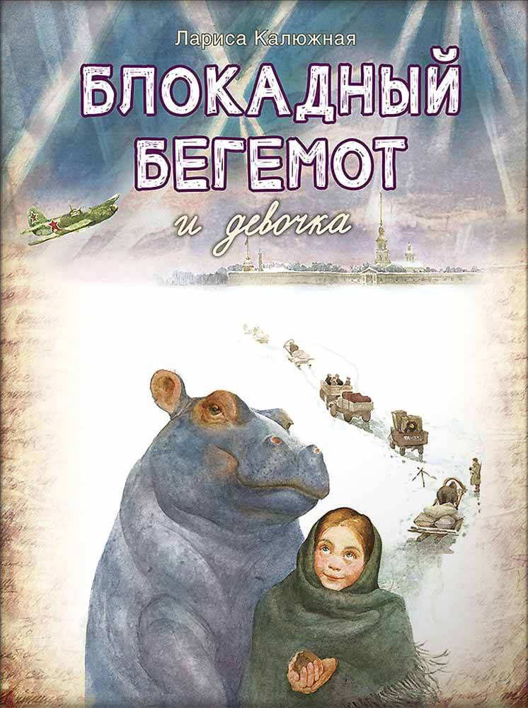 | https://vsbook.ru/katalog/detyam_1/blokadnyy-begemot-i-devochka/ | Переиздание
38 | 2.01.01.01.11.298 | Детская Псалтирь | Эта книга подойдёт для первого знакомства ребенка с Псалтирью. В неё включены самые запоминающиеся строчки из псалмов, которые мы часто слышим за богослужением. | 978-5-00178-285-8 | 4000 | 20 | 220.00 | 154.00 |  | 0.00 | 2025 | 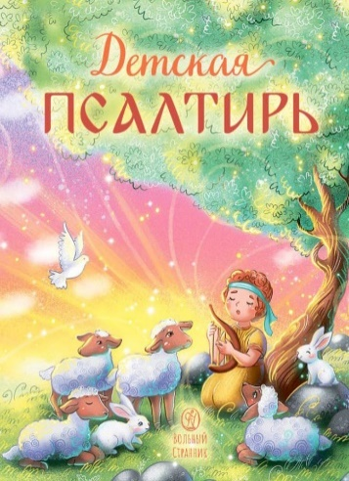 | https://vsbook.ru/katalog/detyam_1/detskaya-psaltir/ | Переиздание
39 | 1.01.01.03.06.142 | Анна Сапрыкина. Православные праздники в современной семье. | Как встретить праздник всей семьей, рассказать детям о праздниках и постах, подготовиться к богослужениям, сделать народные традиции частью жизни семьи? В этой книге вы найдете рецепты праздничных блюд и детских поделок, идеи организации бытовых вопросов, примеры пошаговой подготовки к каждому церковному празднику. А еще здесь собраны рассказы о живом опыте современных семей, которые живут в ритме церковной жизни. Автор книги – мама семерых детей, специалист по теории и истории педагогики, кандидат педагогических наук, преподаватель курса «Семейная педагогика» и ведущая колонки «Материнские заметки» на портале Православие.Ру. | 978-5-00178-272-8 | 2000 | 6 | 550.00 | 385.00 |  | 0.00 | 2025 | 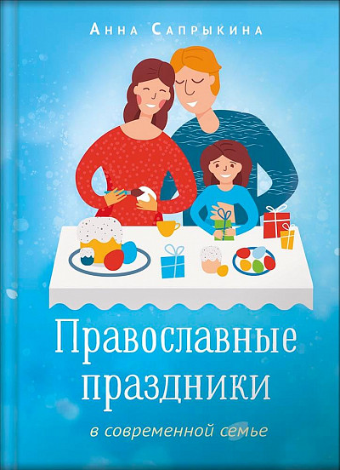 | https://vsbook.ru/katalog/semya/anna-saprykina-pravoslavnye-prazdniki-v-sovremennoy-seme/ | Переиздание
40 | 1.01.01.05.06.002 | Материнские заметки. Анна Сапрыкина | В сборник вошли статьи многодетной мамы и педагога Анны Сапрыкиной, в течение нескольких лет публиковавшиеся на портале pravoslavie.ru. Эти «материнские заметки» - размышления о том, как сегодня можно построить христианскую семью, об отношениях между детьми и родителями, о том, как многовековые традиции православной культуры могут вполне органично «жить» в современном доме. Большая часть «заметок» - практический опыт организации домашних занятий с детьми разных возрастов, проведения церковных праздников в семье. Будущие родители, молодые папы и мамы, родители «со стажем», преподаватели основ православной культуры и воскресных школ смогут найти в этих статьях интересные и полезные идеи для собственного педагогического творчества. | 978-5-00178-099-1 | 2000 | 12 | 500.00 | 350.00 |  | 0.00 | 2025 | 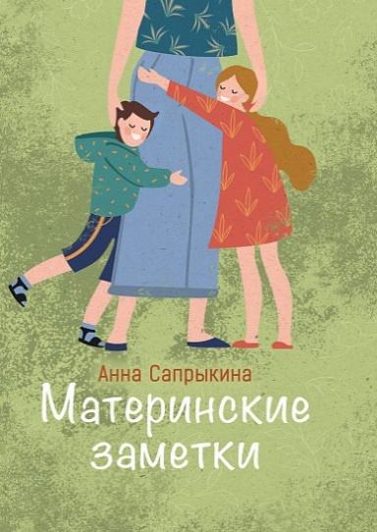 | https://vsbook.ru/katalog/semya/materinskie-zametki/ | Переиздание
41 | 2.01.01.03.06.209 | Жизнь замечательных семей. Анна Сапрыкина | В этой книге воссозданы истории жизни шести замечательных семей. - Реальный опыт построения семьи; - только достоверные источники; - текст построен на воспоминаниях и переписке; - советы по построению отношений между супругами, воспитанию и обучению детей, решению проблем подростков, планировке комнат в доме, организации досуга; - разные эпохи, культуры, страны, разное материальное положение героев. | 978-5-00178-270-4 | 2000 | 16 | 515.00 | 360.50 |  | 0.00 | 2025 | 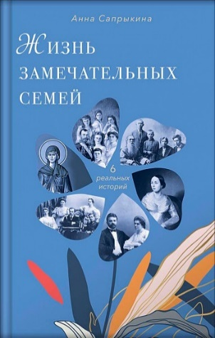 | https://vsbook.ru/katalog/semya/zhizn-zamechatelnykh-semey-anna-saprykina/ | Переиздание
42 | 3.01.01.03.07.336 | Псалтирь учебная с параллельным переводом на русский язык |  | 978-5-00178-275-9 | 3000 | 8 | 610.00 | 427.00 |  | 0.00 | 2025 | 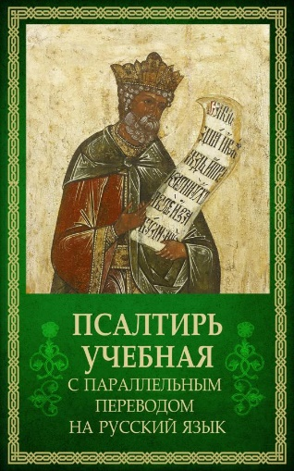 | https://vsbook.ru/katalog/vera/psaltir-uchebnaya-s-parallelnym-perevodom-na-russkiy-yazyk/ | НОВАЯ КНИГА
43 | 2.01.01.04.13.307 | Благодарю! Личный дневник | Остановить время невозможно, но можно остановить себя в нем. Остановить хотя бы на 5 – 10 минут в день, чтобы поразмыслить над произошедшим и поблагодарить Бога – Создателя и Спасителя нашего. Благодарность успокаивает, приводит мысли в порядок, позволяет взглянуть на события, даже негативные, под другим углом. Дневник содержит: - вдохновляющие цитаты святых отцов о благодарности, - вопросы для размышления о событиях дня, - страницы с раскрасками — лекарство от уныния, - развороты для творчества. | 978-5-00178-265-0 | 2000 | 5 | 800.00 | 560.00 |  | 0.00 | 2025 | 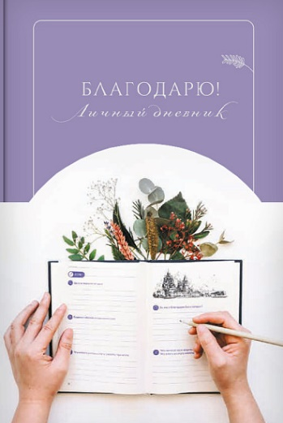 | https://vsbook.ru/katalog/podarki/blagodaryu-lichnyy-dnevnik/ | Переиздание
44 | 1.01.01.02.11.140 | Литургия. Самая главная служба. Текст с объяснениями для детей и взрослых. Анна Сапрыкина. | Эту книгу можно брать с собой на литургию, чтобы понимать происходящее в храме. Полный текст литургии, набранный крупным шрифтом, позволяет следить за ходом богослужения. Комментарии объясняют, что именно сейчас происходит в храме, каково значение действий священнослужителей, показывают, что происходит в алтаре, что поёт хор, как переводятся церковнославянские слова. Красочные иллюстрации делают объяснения наглядными. | 978-5-00178-273-5 | 50000 | 20 | 588.00 | 411.60 |  | 0.00 | 2025 | 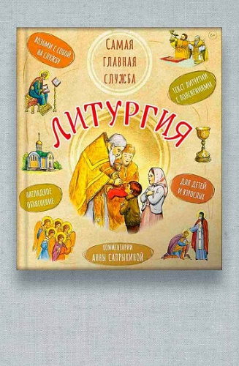 | https://vsbook.ru/katalog/detyam_1/anna-saprykina-liturgiya-samaya-glavnaya-sluzhba-tekst-s-obyasneniyami-dlya-detey-i-vzroslykh/ | Переиздание
45 | 2.01.01.03.06.220 | Кто придумал неоязычество. Александр Дворкин | Новая книга известного историка и сектоведа Александра Дворкина посвящена важной и актуальной проблеме современности – различным родноверческим (нативистским) учениям и сектам, распространившимся в России. В первой части автор подробно рассказывает о древних славянах, их верованиях, их соседях, о событиях, приведших к крещению Руси и о начале русского православного государства. Во второй части повествуется о международном неоязыческом оккультном движении New Age и о нативизме, зародившемся в рамках этого движения. Автор отслеживает пути, которыми неоязычество пришло в Россию, разбирает основные документы, которыми пользуются нативисты, и рассказывает о главных деятелях российского родноверчества. | 978-5-00178-268-1 | 2000 | 10 | 578.00 | 404.60 |  | 0.00 | 2025 | 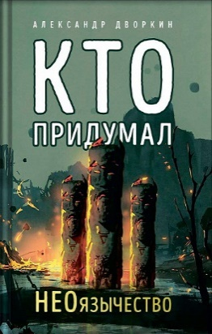 | https://vsbook.ru/katalog/non-fikshn/kto-pridumal-neoyazychestvo-aleksandr-dvorkin/ | Переиздание
46 | 2.01.01.01.11.335 | Блокадный бегемот и ленинградцы | В этой книге рассказывается о жизни в блокадном Ленинграде в годы Великой Отечественной войны. Вы узнаете о стойкости простых жителей блокадного города, на которых обрушились холод и голод, тысячи бомб и снарядов. Откуда ленинградцы брали силы, чтобы жить, двигаться, трудиться на заводах, тушить зажигалки? Зачем нужно было в голодающем блокадном городе исполнять симфонию Шостаковича, ставить спектакли в театрах, спасать в зоосаде бегемота? Ответы на эти вопросы вы получите, прочитав книгу «Блокадный бегемот и ленинградцы», которая является продолжением книги «Блокадный бегемот и девочка». | 978-5-00178-271-1 | 3000 | 25 | 378.00 | 264.60 |  | 0.00 | 2025 | 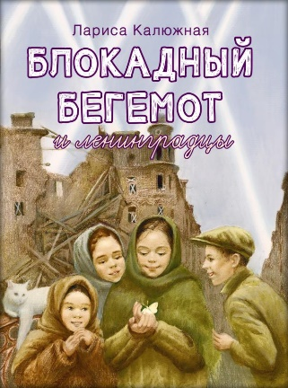 | https://vsbook.ru/katalog/detyam_1/blokadnyy-begemot-i-leningradtsy/ | НОВАЯ КНИГА
47 | 3.01.01.03.07.137 | Святое Евангелие (Красное) |  | 978-5-00178-224-7 | 5000 | 8 | 483.00 | 338.10 |  | 0.00 | 2025 | 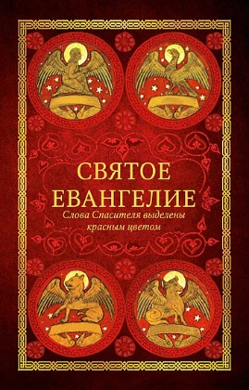 | https://vsbook.ru/katalog/vera/molitvy/svyatoe-evangelie-krasnoe/ | Переиздание
48 | 2.01.01.03.14.333 | Биография в документах и фактах. Архимандрит Иоанн (Крестьянкин) | Отец Иоанн (Крестьянкин) (1910–2006) — исповедник веры, всероссийский старец, подвижник, стяжавший непрестанную молитву, получивший от Бога дар прозорливости, исцеления, а главное – утешения людей. В отце Иоанне сияла Любовь, видимая всем окружающим, а ведь Любовь – это венец совершенства. Совершенство стало результатом подвижнического жизненного пути, увенчавшегося праведной кончиной в день новомучеников и исповедников Российских, к которым принадлежит и сам отец Иоанн. Было предпринято несколько попыток издания биографии отца Иоанна, но из-за недостатка информации, недостоверности сведений, замалчивания фактов – ведь и сам батюшка, и окружавшие его люди многое тщательно скрывали, опасаясь ужесточения преследований, — появилась необходимость глубже погрузиться в эту тему, найти и изучить новые исторические источники, исправить неточности, восполнить пробелы. На сегодняшний день это самая полная и достоверная биография архимандрита Иоанна (Крестьянкина). | 978-5-00178-260-5 | 3000 | 10 | 641.00 | 448.70 |  | 0.00 | 2025 | 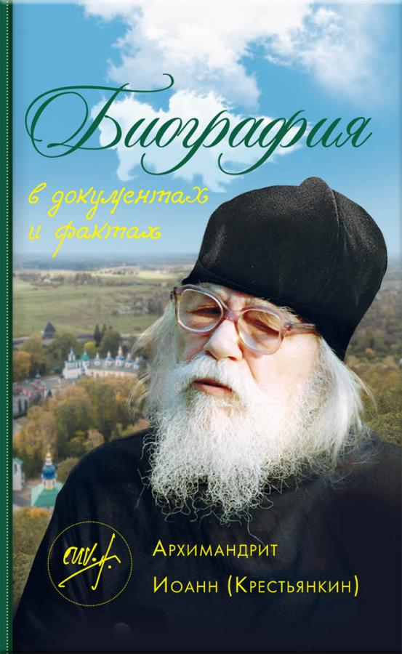 | https://vsbook.ru/katalog/vera/svyatye-ottsy-i-startsy/biografiya-v-dokumentakh-i-faktakh-arkhimandrit-ioann-krestyankin/ | НОВАЯ КНИГА
49 | 2.01.01.03.08.290 | Письма из заключения. Архимандрит Иоанн (Крестьянкин) | Письма отца Иоанна из заключения публикуются впервые. Обширный исторический комментарий, которым дополнено настоящее издание, дает возможность представить себе жизнь узника ГУЛАГа того времени. Поняв обстановку, в которой были написаны эти письма, с особой остротой чувствуешь в них свет и радость жизни, черпаешь мужество. И от сердца, с верой произносишь вместе с отцом Иоанном: «Слава Богу за всё»! | 978-5-00178-263-6 | 3000 | 16 | 483.00 | 338.10 |  | 0.00 | 2025 | 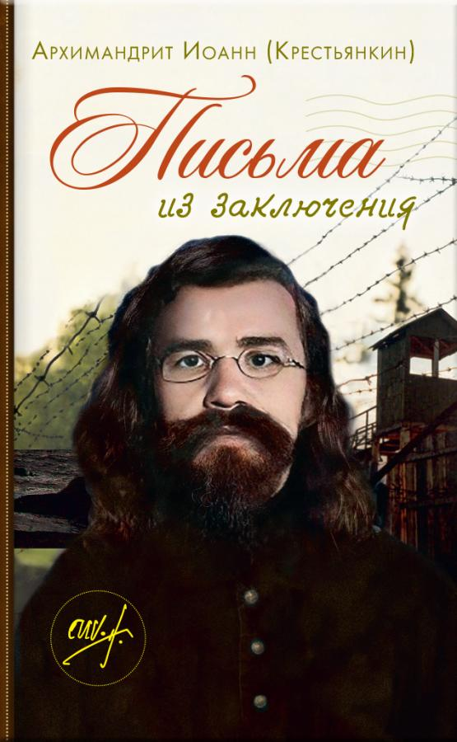 | https://vsbook.ru/katalog/vera/svyatye-ottsy-i-startsy/pisma-iz-zaklyucheniya-arkhimandrit-ioann-krestyankin/ | Переиздание
50 | 2.01.01.03.14.262 | Архимандрит Иоанн (Крестьянкин). Письма разных лет | Письма старца Псково-Печерского монастыря архимандрита Иоанна (Крестьянкина) читать утешительно и полезно. Утешительно потому, что они проникнуты любовью и теплом. Полезно потому, что старец говорит от глубокого духовного и большого жизненного опыта. Сам отец Иоанн не раз напоминал, что «готовых рецептов в духовной жизни быть не может», потому не стоит без рассуждения прикладывать прочитанное к себе. Но в водовороте современной жизни, когда смешиваются понятия добра и зла, когда теряются ориентиры, письма отца Иоанна с абсолютной ясностью и Евангельской простотой отвечают на многие вопросы и недоумения. | 978-5-00178-262-9 | 3000 | 10 | 641.00 | 448.70 |  | 0.00 | 2025 | 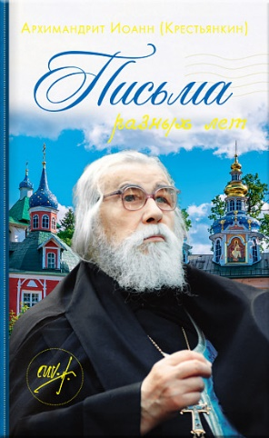 | https://vsbook.ru/katalog/vera/svyatye-ottsy-i-startsy/arkhimandrit-ioann-krestyankin-pisma-raznykh-let/ | Переиздание
51 | 2.01.01.01.11.332 | Святой патриарх Тихон. Научись у святого | Патриарх Тихон возглавил Русскую Православную Церковь в один из самых сложных для страны периодов – период междоусобной брани и гражданской войны. После революции в 1917 году к власти пришли большевики. В их идеологии не было места Богу и религии, поэтому верующие подвергались убийствам, репрессиям и гонениям, а храмы разоряли и оскверняли. В этой книге рассказывается о кротком и смиренном патриархе, человеке особого мужества и самоотверженности, подвижнике веры и любви, который смог сохранить Церковь в самое тяжелое для нее время. | 978-5-00178-261-2 | 3000 | 25 | 378.00 | 264.60 |  | 0.00 | 2025 |  | https://vsbook.ru/katalog/detyam_1/svyatoy-patriarkh-tikhon-nauchis-u-svyatogo/
52 | 2.01.01.01.11.248 | Святитель Лука Крымский. Научись у святого | Из этой книги вы узнаете: - об удивительном враче и священнослужителе, близком нам по времени; - о том, что такое исповедничество; - об исторических событиях ХХ века; - о том, как можно отказаться от земных почестей и славы ради служения Христу; - о том, как сохранять верность Богу в самых тяжелых жизненных ситуациях. | 978-5-00178-264-3 | 3000 | 40 | 378.00 | 264.60 |  | 0.00 | 2025 |  | https://vsbook.ru/katalog/detyam_1/svyatitel-luka-krymskiy-nauchis-u-svyatogo/
53 | 2.01.01.03.06.334 | В поисках семейного счастья | В небольшой по объему, но очень ёмкой книге о семейной жизни автор – кандидат философии, кандидат физико-математических наук и богослов –Кирилл Мурышев размышляет вместе с читателем и дает конкретные советы, как же обрести и сохранить семейное счастье. | 978-5-00178-267-4 | 3000 | 40 | 210.00 | 147.00 |  | 0.00 | 2025 |  | https://vsbook.ru/katalog/non-fikshn/v-poiskakh-semeynogo-schastya/
54 | 2.01.01.01.11.331 | Первые навыки. Православные праздники. Цифры и счёт. | Эта книга поможет малышу не только запомнить счет до 10, но и познакомиться с основными православными праздниками. Занимаясь с наклейками и обводя цифры по пунктиру, ребёнок будет развивать мелкую моторику. В конце книги есть примеры на счёт до 10. | 978-5-00178-253-7 | 3000 | 40 | 273.00 | 191.10 |  | 0.00 | 2025 |  | https://vsbook.ru/katalog/detyam_1/pervye-navyki-pravoslavnye-prazdniki-tsifry-i-schyet/
55 | 2.01.01.03.11.309 | Подростки на пути к взрослению | Книга написана для вас, юноши и девушки, и, надеюсь, что она поможет вам пройти этот непростой жизненный этап с большей осознанностью и насколько возможно безболезненно. Считается, что юность — это путешествие, полное и радостей, и печалей, тревог, трудностей и разочарований. Всем вам, кто отправляется или уже отправился в это путешествие, я желаю счастливого пути! И не падайте духом! Митрополит Нектарий (Антонопулос) | 978-5-00178-257-5 | 4000 | 12 | 536.00 | 375.20 |  | 0.00 | 2025 |  | https://vsbook.ru/katalog/detyam_1/podrostki-na-puti-k-vzrosleniyu/
56 | 2.01.01.01.11.330 | Жизнь как пример. Преподобный Илья Муромец | Из этой книги вы узнаете: - как не отчаиваться, даже если ты болен и прико-ван к постели; - как немощь человеческая побеждается силой Бо-жией; - как герой русских былин, который сражался с разбойниками и «идолищем поганым», стал ду-ховным воином и небесным защитником русской земли; - как и где можно попросить о помощи этого удивительного русского святого. | 978-5-00178-237-7 | 3000 | 50 | 378.00 | 264.60 |  | 0.00 | 2025 |  | https://vsbook.ru/katalog/detyam_1/zhizn-kak-primer-prepodobnyy-ilya-muromets/
57 | 2.01.01.03.08.212 | Твое Воскресение. Митрополит Тихон (Шевкунов) | Живое ощущение пульса вечности, отзывающегося в каждом христианине, особенно переживается в праздник Пасхи — Воскресения. Маленькие дети до взросления отчетливо осознаю́т, что смерть — это нечто совершенно чуждое, непонятное и противоестественное человеку. Мы, взрослые, хорошо помним это детское ощущение реальности вечности как одну из констант бытия только что вошедшего в Божий мир человека. Но даже когда человек взрослеет или приближается к концу жизни, ощущение абсурдности собственной смерти не покидает его до последней минуты. Это может засвидетельствовать каждый врач и каждый священник. И это совсем не какие-то психологические феномены, не самообман. Это поразительная реальность, открытая человеку. И Воскресение Христово говорит нам о том, что мы не ошибаемся: смерти для души человеческой, для человеческой личности нет. | 978-5-00178-229-2 | 5000 | 18 | 557.00 | 389.90 |  | 0.00 | 2025 |  | https://vsbook.ru/katalog/vera/slovo-svyashchennika/tvoe-voskresenie-mitropolit-tikhon-shevkunov/
58 | 2.01.01.01.11.300 | Календарь на Великий пост. Шаг за шагом к Пасхе. Анна Сапрыкина | Это издание просто и наглядно покажет, что такое Великий пост, смысл и задачи этого особенного времени; поможет детям и их родителям осмысленно пройти Великий пост и Страстную седмицу, подготовиться ко встрече с Пасхой – день за днём, ступенька за ступенькой. • Для детей с 5 лет, подростков и взрослых (несколько уровней погружения); • для тех, кто постится впервые и для тех, кто не первый год проводит в ритме церковной жизни; • чтения и задания на каждый день поста; • особенности и смысл великопостных богослужений; • как молиться и чем заниматься во время поста; • о христианских добродетелях по учению святых отцов, по образам русской и мировой культуры; • задания для детей на каждый день поста. В наборе: • большая книга с наглядными объяснениями на каждый день Великого поста; • красочный плакат формата А2 – календарь на Великий пост (новый измененный вариант бестселлера «Интерактивный календарь на Великий пост»); • наклейки. И книгу, и плакат-календарь можно использовать на уроках по Закону Божию и основам православной культуры. | 978-5-00178-259-9 | 10000 |  | 430.50 | 301.35 |  | 0.00 | 2025 |  | https://vsbook.ru/katalog/detyam_1/velikiy-post-shag-za-shagom-k-paskhe/
59 | 2.01.01.03.06.330 | Психология и здравый смысл | Книга практикующего психолога-консультанта Натальи Ярасовой освещает самый широкий круг психологических проблем – личных, семейных, вопросы взаимоотношений детей и родителей, коллег, начальников и подчиненных. Если вы испытываете затруднения психологического характера, но пока не знаете, как их разрешить – эта книга для вас. Текст построен и организован, как консультация психолога. Наталья Ярасова не навязывает готовых решений, а вместе с читателем шаг за шагом разбирается в самых разных ситуациях. | 978-5-00178-258-2 | 2000 | 14 | 557.00 | 389.90 |  | 0.00 | 2025 |  | https://vsbook.ru/katalog/non-fikshn/psikhologiya-i-zdravyy-smysl/
60 | 2.01.01.01.11.261 | Первые навыки. Райский сад. Вырезаем | Эта книга поможет ребёнку: - научиться вырезать из бумаги; - развить мелкую моторику и внимание; - узнать интересные факты о растениях и животных. | 978-5-00178-247-6 | 3000 | 30 | 200.00 | 140.00 |  | 0.00 | 2024 |  | https://vsbook.ru/katalog/detyam_1/pervye-navyki-rayskiy-sad-vyrezaem/
61 | 2.01.01.01.11.260 | Первые навыки. Сотворение мира. Рисуем | Эта книга поможет: - рассказать малышу, как Бог сотворил мир; - развить мелкую моторику, логику и фантазию; - запомнить названия растений и животных. | 978-5-00178-246-9 | 3000 | 30 | 221.00 | 154.70 |  | 0.00 | 2024 |  | https://vsbook.ru/katalog/detyam_1/pervye-navyki-sotvorenie-mira-risuem/
62 | 2.01.01.03.14.235 | Книга, посвященная памяти протоиерея Димитрия Смирнова | Эта книга еще раз убеждает нас в том, что смерти нет, а есть – по слову архимандрита Иоанна (Крестьянкина) – «жизнь земная и жизнь вечная». Отец Димитрий Смирнов ушел от нас, оставив – казалось бы – зияющую пустоту. Да и кто может заменить его, кто может сравниться с ним – таким ярким, неординарным, выдающимся пастырем Православной Церкви? Его голос громко звучал с амвона и в эфире, сердечно, с большой, иногда совсем нелицеприятной, любовью относился он к каждому человеку. И сейчас с этих страниц – он приходит к нам как живой, даря все ту же любовь. Потому что любовь не умирает. | 978-5-00178-244-5 | 3000 | 10 | 588.00 | 411.60 |  | 0.00 | 2024 |  | https://vsbook.ru/katalog/vera/slovo-svyashchennika/kniga-posvyashchennaya-pamyati-protoiereya-dimitriya-smirnova/
63 | 2.01.01.03.06.328 | Щепка в сердце | Книга будет интересна и полезна не только приемным родителям, но всем, кто воспитывает детей в семьях, в детских учреждениях, кто хотел бы оказывать помощь детским домам. Эта книга — для всех неравнодушных людей, которых волнуют вопросы воспитания и становления детей-сирот, а также проблемы взаимоотношений детей и родителей. | 978-5-00178-250-6 | 4000 | 20 | 536.00 | 375.20 |  | 0.00 | 2024 |  | https://vsbook.ru/katalog/non-fikshn/shchepka-v-serdtse/
64 | 2.01.01.02.06.325 | Монастырь Святого Георгия Победоносца. Мыс Фиолент | Свято-Георгиевская обитель на мысу Фиолент – одна из самых красивых святынь Крыма с многовековой историей. Увлекательный исторический очерк, написанный священником, с детства посещавшим это святое место, дает возможность прожить с монастырем около 1700 лет – от основания до наших дней. И что особенно важно, автор не просто рассказывает об исторических событиях, но помогает прикоснуться к благодатной духовной жизни древней обители. | 978-5-00178-245-2 | 3000 | 16 | 226.00 | 158.20 |  | 0.00 | 2024 |  | https://vsbook.ru/katalog/non-fikshn/monastyr-svyatogo-georgiya-pobedonostsa-mys-fiolent/
65 | 2.01.01.02.12.227 | Миссия экскурсовода. О чем рассказать людям, стоящим на пороге храма | Как часто мы хотели бы поделиться с окружающими людьми светом своей веры в Бога, знаниями о красоте Православия! Но порой нам катастрофически не хватает знаний для того, чтобы ответить на самые элементарные вопросы о вере и Церкви. Эта книга восполняет практически все пробелы. Материал изложен ясно и просто и при этом – с большой глубиной. Основные тезисы подкреплены цитатами авторитетных авторов. | 978-5-00178-190-5 | 3000 | 8 | 420.00 | 294.00 |  | 0.00 | 2024 |  | https://vsbook.ru/katalog/non-fikshn/missiya-ekskursovoda-o-chem-rasskazat-lyudyam-stoyashchim-na-poroge-khrama/
66 | 2.01.01.01.11.319 | Святитель Иоанн Шанхайский и Сан-Францисский. Научись у святого | Эта книга - о жизни святителя Иоанна Шанхайского (1896–1966). Он прославился не только чудесами, которые Господь совершал и продолжает совершать по его молитве, но и величием духа, искренней отзывчивостью, желанием послужить всей своей жизнью, всеми своими силами тем, кто в этом прежде всего нуждается. И, читая о его жизненном пути, мы учимся у него двум добродетелям: смирению и любви к ближним. | 978-5-00178-235-3 | 30 | 40 | 378.00 | 264.60 |  | 0.00 | 2024 |  | https://vsbook.ru/katalog/detyam_1/svyatitel-ioann-shankhayskiy-i-san-frantsisskiy-nauchis-u-svyatogo/
67 | 3.01.01.03.11.321 | А.С. Пушкин Сказки с православными комментариями | Сказки Пушкина — это осмысление всего мира через Христово Слово. Они рисуют мир, полный милости и любви. Мир, в котором торжествует не справедливость, но любовь. Мир, в котором всегда есть выбор, где ты можешь исправить то, что натворил. В эту книгу входят четыре сказки, каждая сказка прокомментирована в евангельском ключе. | 978-5-00178-234-6 | 3000 | 8 | 693.00 | 485.10 |  | 0.00 | 2024 |  | https://vsbook.ru/katalog/detyam_1/a-s-pushkin-skazki-s-pravoslavnymi-kommentariyami/
68 | 1.01.01.01.11.294 | Разве не чудо? Русские поэты для детей | В сборник вошли стихи русских поэтов XIX-XX вв.: о мире Божием вокруг нас – о природе, о животных, о птицах. Эти стихи научат ребёнка бережно относиться ко всякому Божиему созданию, а также познакомят с русской классической поэзией. | 978-5-00178-176-9 | 3000 | 20 | 378.00 | 264.60 |  | 0.00 | 2023 |  | https://vsbook.ru/katalog/detyam_1/razve-ne-chudo-russkie-poety-dlya-detey/
69 | 2.01.01.01.11.265 | Блаженная Матрона Московская. Научись у святой. Жизнь как пример. | Святая блаженная Матрона Московская очень близка к нам по времени – она жила в ХХ веке. Люди ласково называют ее «Матронушкой». И москвичи, и жители всей России едут в Покровский монастырь к ней, как к родному человеку: кто-то просит об исцелении, кто-то о помощи в житейских скорбях, кто-то обращается с просьбой об устройстве личной жизни. И ни один человек не отходит неуслышанным, потому-то очередь к ее мощам не оскудевает. Перед своей кончиной блаженная Матрона сказала: «Все, все приходите ко мне рассказывайте, как живой, о своих скорбях, я буду вас видеть, и слышать, и помогать вам». В этой книге рассказывается о нелегком жизненном пути блаженной старицы. | 978-5-00178-227-8 | 3000 | 25 | 378.00 | 264.60 |  | 0.00 | 2024 |  | https://vsbook.ru/katalog/detyam_1/blazhennaya-matrona-moskovskaya-nauchis-u-svyatoy-zhizn-kak-primer/
70 | 4.01.01.02.14.320 | Стихотворения. Митрополит Питирим (Нечаев). | В книге представлены стихотворения известного церковного иерарха митрополита Питирима (Нечаева). Владыка Питирим прожил долгую и интересную жизнь, и это нашло отражение в его стихах. Они очень лиричны, строки ложатся на душу. Автор затрагивает философские вопросы бытия, размышляет о пути России, встречаются и переложения псалмов. Сам владыка написал — «слова приходят дуновеньем с высоты…», поэтому его стихотворения наполнены мудростью, светлой надеждой и упованием на Бога. Почти все документы сборника публикуются впервые. | 978-5-00178-269-8 | 2000 | 20 | 483.00 | 338.10 |  | 0.00 | 2024 |  | https://vsbook.ru/katalog/vera/svyatye-ottsy-i-startsy/stikhotvoreniya-mitropolit-pitirim-nechaev-/
...

